隐患汇总表
内饰车间底盘组2025年8月隐患和治理台账
 |  |  |  |  |  | 部门领导： | 袁江林 |  | 更新时间： | 2025.8.20 | 更新人： | 刘煜
序号 | 发现渠道 | 发现日期 | 位置/部门 | 车间/班组/相关方 | 隐患内容 | 隐患大类 | 隐患小类 | 隐患数 | 整改措施 | 责任人 | 计划完成时间 | 状态 | 治理数 | 整改前照片 | 整改后照片 | 确认人 | 确认时间
1 | 安环日常巡查 | 2025.8.2 | 总装厂 | 底盘组 | 板链小车脱离轨道 | 物的因素 | 2101 设备、设施、工具、附件缺陷 | 1 | 联系机修进行修复 | 姚金昌 | 2025.8.2 | 完成 | 1 | 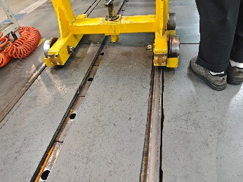 | 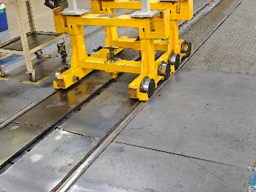 | 刘煜 | 2025.8.2
2 | 安环日常巡查 | 2025.8.3 | 总装厂 | 底盘组 | 上线吊绳损坏 | 物的因素 | 2101 设备、设施、工具、附件缺陷 | 1 | 联系机修进行修复 | 吕帅 | 2025.8.3 | 完成 | 1 | 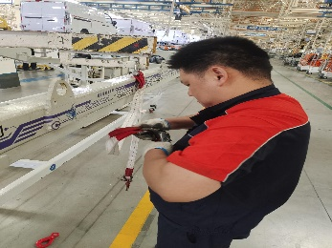 | 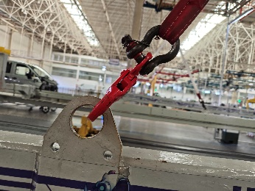 | 刘煜 | 2025.8.3
3 | 安环日常巡查 | 2025.8.5 | 总装厂 | 底盘组 | 电池升降车驱动电机故障 | 物的因素 | 2101 设备、设施、工具、附件缺陷 | 1 | 联系机修进行修复 | 曹力 | 2025.8.5 | 完成 | 1 | 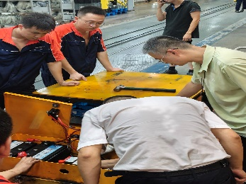 | 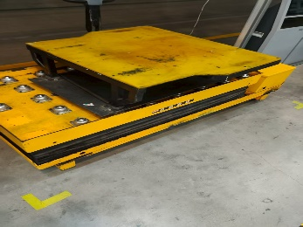 | 刘煜 | 2025.8.5
4 | 安环日常巡查 | 2025.8.8 | 总装厂 | 底盘组 | 前悬分装下线油压接口松动 | 物的因素 | 2101 设备、设施、工具、附件缺陷 | 1 | 通知机修进行维修 | 朱泓麟 | 2025.8.8 | 完成 | 1 | 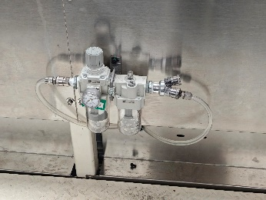 | 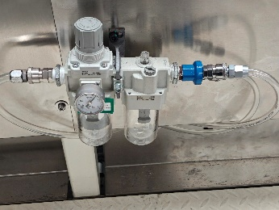 | 刘煜 | 2025.8.8
5 | 安环日常巡查 | 2025.8.9 | 总装厂 | 底盘组 | 前悬分装线托盘工装脱离轨道 | 物的因素 | 2101 设备、设施、工具、附件缺陷 | 1 | 通知机修进行维修 | 朱泓麟 | 2025.8.9 | 完成 | 1 | 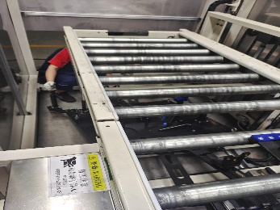 | 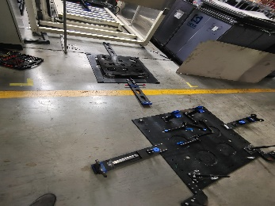 | 刘煜 | 2025.8.9
6 | 安环日常巡查 | 2025.8.11 | 总装厂 | 底盘组 | 前悬下线KPK下班后未关闭电源 | 人的因素 | 1203 监护失误 | 1 | 立即关闭，保持安全用电 | 王成鑫 | 2025.8.11 | 完成 | 1 | 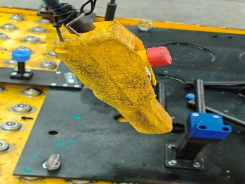 | 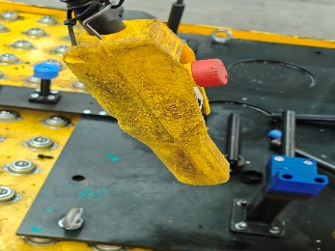 | 姚金昌 | 2025.8.11
7 | 安环日常巡查 | 2025.8.13 | 总装厂 | 底盘组 | 电池充电器未充电时未断电 | 人的因素 | 1204 监护失误 | 1 | 立即关闭，保持安全用电 | 姚金昌 | 2025.8.13 | 完成 | 1 | 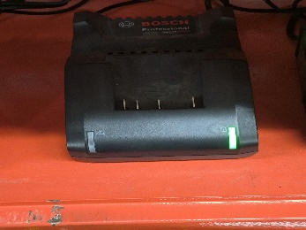 | 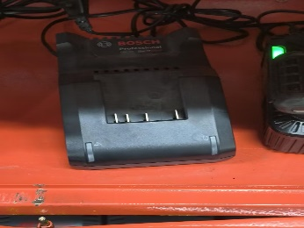 | 刘煜 | 2025.8.13
8 | 安环日常巡查 | 2025.8.14 | 总装厂 | 底盘组 | AGV脱离磁轨 | 物的因素 | 2101 设备、设施、工具、附件缺陷 | 1 | 通知机修进行维修 | 姚金昌 | 2025.8.14 | 完成 | 1 | 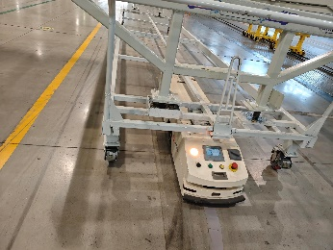 | 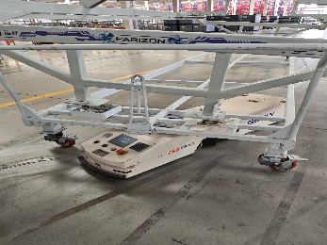 | 刘煜 | 2025.8.14
9 | 安环日常巡查 | 2025.8.16 | 总装厂 | 底盘组 | 前悬转运车控制器故障 | 物的因素 | 2101 设备、设施、工具、附件缺陷 | 1 | 通知机修进行维修 | 刘煜 | 2025.8.16 | 完成 | 1 | 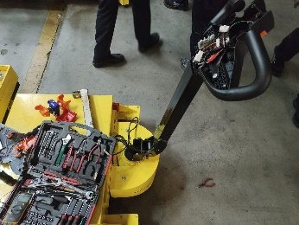 | 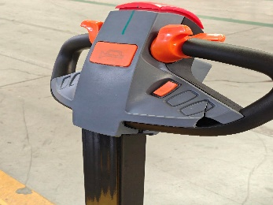 | 姚金昌 | 2025.8.16
10 | 安环日常巡查 | 2025.8.20 | 总装厂 | 底盘组 | 板链小车未及时断开连接与前车相撞导致后车损坏 | 人的因素 | 1203 监护失误 | 1 | 通知机修进行维修 | 吕帅 | 2025.8.20 | 完成 | 1 | 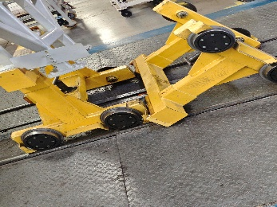 | 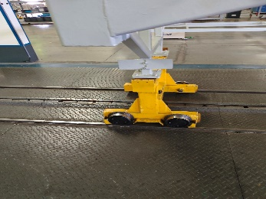 | 刘煜 | 2025.8.20

统计分析表
隐患统计和分析表
绿色部分手工填写，其他自动生成
 |  |  |  |  |  |  |  |  |  |  |  |  |  |  |  |  |  |  | 更新时间： | 2019-07-01 | 更新人： | XXXX
位置/部门 | 1月 | 2月 | 3月 | 4月 | 5月 | 6月 | 7月 | 8月 | 9月 | 10月 | 11月 | 12月 | 未启动 | 整改中 | 已关闭 | 人的因素 | 物的因素 | 环境因素 | 管理因素 | 隐患数 | 占百分比 | 整改完成率%
冲压厂 |  |  |  |  |  |  |  |  |  |  |  |  |  |  |  |  |  |  |  | 0 | #DIV/0! | #DIV/0!
焊装厂 |  |  |  |  |  |  |  |  |  |  |  |  |  |  |  |  |  |  |  | 0 | #DIV/0! | #DIV/0!
车架厂 |  |  |  |  |  |  |  |  |  |  |  |  |  |  |  |  |  |  |  | 0 | #DIV/0! | #DIV/0!
涂装厂 |  |  |  |  |  |  |  |  |  |  |  |  |  |  |  |  |  |  |  | 0 | #DIV/0! | #DIV/0!
客车厂 |  |  |  |  |  |  |  |  |  |  |  |  |  |  |  |  |  |  |  | 0 | #DIV/0! | #DIV/0!
总装厂 |  |  |  |  |  |  |  |  |  |  |  |  |  |  |  |  |  |  |  | 0 | #DIV/0! | #DIV/0! | 0
生产物流部 |  |  |  |  |  |  |  |  |  |  |  |  |  |  |  |  |  |  |  | 0 | #DIV/0! | #DIV/0!
装备工程部 |  |  |  |  |  |  |  |  |  |  |  |  |  |  |  |  |  |  |  | 0 | #DIV/0! | #DIV/0!
质量部 |  |  |  |  |  |  |  |  |  |  |  |  |  |  |  |  |  |  |  | 0 | #DIV/0! | #DIV/0!
动力总成厂 |  |  |  |  |  |  |  |  |  |  |  |  |  |  |  |  |  |  |  | 0 | #DIV/0! | #DIV/0!
实验室 |  |  |  |  |  |  |  |  |  |  |  |  |  |  |  |  |  |  |  | 0 | #DIV/0! | #DIV/0!
相关方 |  |  |  |  |  |  |  |  |  |  |  |  |  |  |  |  |  |  |  | 0 | #DIV/0! | #DIV/0!
合计隐患数 | 0 | 0 | 0 | 0 | 0 | 0 | 0 | 0 | 0 | 0 | 0 | 0 | 0 | 0 | 0 | 0 | 0 | 0 | 0 | 0 | #DIV/0! | #DIV/0!
占百分比% | #DIV/0! | #DIV/0! | #DIV/0! | #DIV/0! | #DIV/0! | #DIV/0! | #DIV/0! | #DIV/0! | #DIV/0! | #DIV/0! | #DIV/0! | #DIV/0! | #DIV/0! | #DIV/0! | #DIV/0! | #DIV/0! | #DIV/0! | #DIV/0! | #DIV/0! | #DIV/0!

月隐患发现趋势
部门/分厂隐患数和占百分比

隐患类型分布
隐患整改情况

